Alytaus
3.13. ALYTAUS APSKRITIES SAVIVALDYBIŲ VIEŠŲJŲ BIBLIOTEKŲ RENGINIAI 2013 M.

Eil. Nr. | Savivaldybių viešosios bibliotekos | SVB tinklo bibliotekose |  |  |  | VB |  |  |  | Miesto fil. |  |  |  | Kaimo fil. |  |  |  | Renginių lankytojų skaičius
 |  | Iš viso | Komplek-sinių | Žodinių | Vaizdinių | Iš viso | Komplek- sinių | Žodinių | Vaizdinių | Iš viso | Komplek- sinių | Žodinių | Vaizdinių | Iš viso | Komplek- sinių | Žodinių | Vaizdinių

1 | Alytaus m. | 136 | 23 | 26 | 87 | 62 | 12 | 17 | 33 | 74 | 11 | 9 | 54 | x | x | x | x | 11802
2 | Alytaus r. | 719 | 32 | 172 | 515 | 85 | 5 | 2 | 78 | 49 | 3 | 13 | 33 | 585 | 24 | 157 | 404 | 10261
3 | Druskininkai | 353 | 14 | 153 | 186 | 198 | 10 | 93 | 95 | 34 | 2 | 7 | 25 | 121 | 2 | 53 | 66 | 7544
4 | Lazdijai | 685 | 0 | 291 | 394 | 124 | 0 | 74 | 50 | 38 | 0 | 13 | 25 | 523 | 0 | 204 | 319 | 6000
5 | Varėna | 659 | 122 | 195 | 342 | 97 | 21 | 25 | 51 | x | x | x | x | 562 | 101 | 170 | 291 | 12483
 | Iš viso: | 2552 | 191 | 837 | 1524 | 566 | 48 | 211 | 307 | 195 | 16 | 42 | 137 | 1791 | 127 | 584 | 1080 | 48090

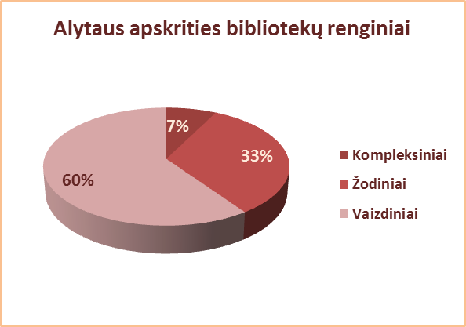
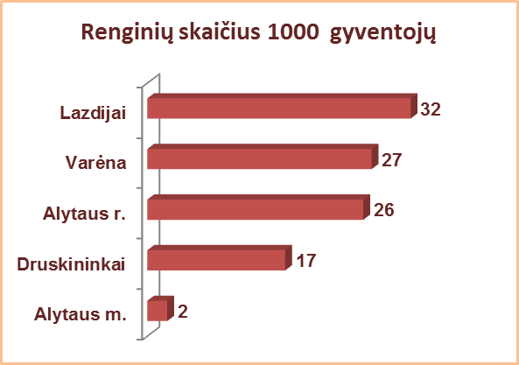

 | 1867

Vilniaus
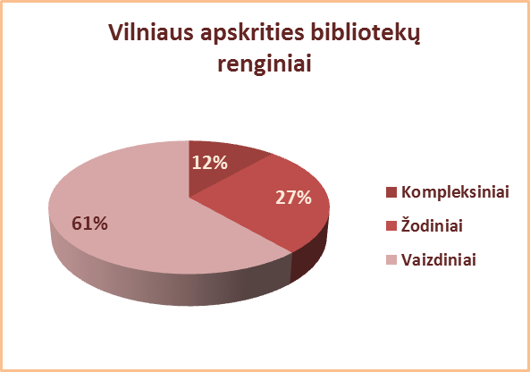
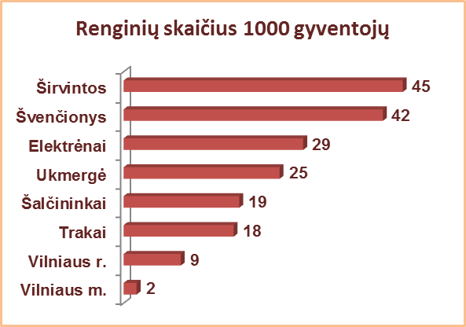
3.13. VILNIAUS APSKRITIES SAVIVALDYBIŲ VIEŠŲJŲ BIBLIOTEKŲ RENGINIAI 2013 M.

Eil. Nr. | Savivaldybių viešosios bibliotekos | SVB tinklo bibliotekose |  |  |  | VB |  |  |  | Miesto fil. |  |  |  | Kaimo fil. |  |  |  | Renginių lankytojų skaičius
 |  | Iš viso | Komplek-sinių | Žodinių | Vaizdinių | Iš viso | Komplek- sinių | Žodinių | Vaizdinių | Iš viso | Komplek- sinių | Žodinių | Vaizdinių | Iš viso | Komplek- sinių | Žodinių | Vaizdinių

1 | Elektrėnai | 706 | 107 | 224 | 375 | 216 | 29 | 28 | 159 | 88 | 15 | 25 | 48 | 402 | 63 | 171 | 168 | 12405
2 | Šalčininkai | 628 | 49 | 176 | 403 | 87 | 4 | 25 | 58 | 63 | 7 | 10 | 46 | 478 | 38 | 141 | 299 | 7408
3 | Širvintos | 759 | 130 | 185 | 444 | 117 | 12 | 19 | 86 | x | x | x | x | 642 | 118 | 166 | 358 | 11957
4 | Švenčionys | 1119 | 122 | 372 | 625 | 137 | 17 | 41 | 79 | 293 | 20 | 90 | 183 | 689 | 85 | 241 | 363 | 12511
5 | Trakai | 599 | 162 | 141 | 296 | 129 | 44 | 24 | 61 | 134 | 41 | 32 | 61 | 336 | 77 | 85 | 174 | 6476
6 | Ukmergė | 962 | 62 | 461 | 439 | 126 | 15 | 43 | 68 | x | x | x | x | 836 | 47 | 418 | 371 | 19438
7 | Vilniaus r. | 879 | 114 | 172 | 593 | 76 | 2 | 25 | 49 | 73 | 4 | 4 | 65 | 730 | 108 | 143 | 479 | 17028
Iš viso: |  | 5652 | 746 | 1731 | 3175 | 888 | 123 | 205 | 560 | 651 | 87 | 161 | 403 | 4113 | 536 | 1365 | 2212 | 87223
8 | Vilniaus m. | 1154 | n.d. | n.d. | 771 | 0* | 0* | 0* | 0* | 1154 | n.d. | n.d. | 771 | x | x | x | x | 17310
Iš viso: |  | 6806 | 746 | 1731 | 3946 | 888 | 123 | 205 | 560 | 1805 | 87 | 161 | 1174 | 4113 | 536 | 1365 | 2212 | 104533
*Vilniaus m. CB dėl rekonstrukcijos darbų nuo 2007 m. vartotojų neaptarnauja.

